Opis przedmiotu
OPIS PRZEDMIOTU ZAMÓWIENIA – MEBLE I WYPOSAŻENIE
Kolory na obrazkach mają charakter aranżacyjny. Ostateczne próbki materiałów wymagają akceptacji Zamawiającego przed złożeniem zamówienia.

Numer | Pomieszczenie | Nazwa | Ilość | Szer. [cm] | Gł. [cm] | Wys. [cm] | Tolerancja / zakres | Kolorystyka neutralna | Minimalny opis techniczny | Dopuszczalne rozwiązanie równoważne | Komentarz dodatkowy | Rysunek poglądowy
1 | Pomieszczenie dyrekcji | Biurko proste | 3 | 160 | 70 | 75 | ±2 cm (wysokość ±1 cm) | jasne, ciepłe drewno o delikatnym rysunku; elementy uzupełniające w matowym jasnym szarym (BLAT I KORPUS ZEWNETRZNY - Akacja R5028 KORPUS WEWNETRZNY - Szary platynowy U1115) | Blat i elementy płytowe z płyty meblowej laminowanej min. 18 mm; krawędzie narażone na uszkodzenia zabezpieczone obrzeżem ABS/PVC min. 2 mm; stabilna konstrukcja; stopki poziomujące. | Dopuszcza się blat 18–25 mm i równoważną konstrukcję metalową lub płytową, jeśli zachowano ogólny wygląd, stabilność i wymiary. | Brak komentarza | 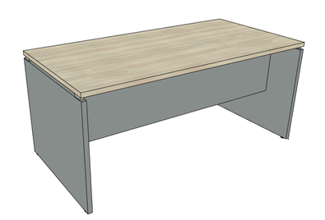
2 | Pomieszczenie dyrekcji | Stolik | 1 | 140 | 60 | 65 | ±2 cm (wysokość ±1 cm) | blat: jasne, ciepłe drewno; podstawa: matowy jasny szary lub satynowe aluminium | Blat z płyty laminowanej min. 25 mm; podstawa metalowa, stalowa lub aluminiowa, malowana proszkowo albo wykończona w satynie; stopki chroniące podłogę. | Dopuszcza się blat pogrubiony konstrukcyjnie; podstawa czteronożna lub ramowa. | Brak komentarza | 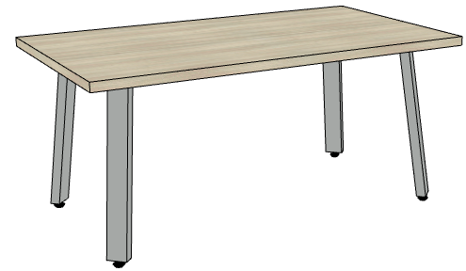
3 | Pomieszczenie dyrekcji | Krzesło konferencyjne | 4 | 48 | 48 | 78 | ±5 cm; wysokość siedziska 44–49 cm | tapicerka w stonowanym pastelowym odcieniu różowo-beżowym (sugerowany kolor TAPICERKI pudrowy róż - CSE19); podstawa chromowana lub w kolorze jasnoszarym; | Krzesło jednoosobowe; tapicerowane siedzisko i oparcie/kubełek; podstawa - 4 nogi / lub krzyżak, stelaż stalowy chromowany lub malowany proszkowo; tkanina obiektowa min. 50 000 cykli Martindale, trudnozapalna, w przypadku zastosowania krzyżaka fotel obracany | Dopuszcza się zbliżone wymiary wynikające z ergonomii danego modelu; wskazane zdjęcie i karta techniczna. | Brak komentarza | 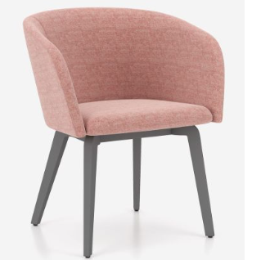
4 | Pomieszczenie dyrekcji | Szafa aktowa wysoka | 1 | 84 | 41 | 200 | ±2 cm | korpus/akcent: jasne, ciepłe drewno; fronty i wnętrze: matowy jasny szary; sugerowany kolor KORPUS ZEWNETRZNY - Akacja R5028 KORPUS WEWNETRZNY - Szary platynowy U1115 | Szafa dwudrzwiowa, drzwi pełne; 6 przestrzeni na segregatory (min.5 półek, półki regulowane); zamek patentowy, 2 klucze; płyta laminowana min. 18 mm; obrzeże ABS/PVC min. 2 mm na frontach i krawędziach użytkowych; plecy min. 8 mm wpuszczane w korpus lub płyta 18 mm; stopki poziomujące; zabezpieczenie przed przewróceniem. | Układ kolorów może być odwrócony po akceptacji Zamawiającego, przy zachowaniu spójności całego zestawu. | Brak komentarza
5 | Pomieszczenie dyrekcji | Kontener mobilny | 3 | 44 | 53 | 58 | ±2 cm | jasne, ciepłe drewno z elementami matowego jasnego szarego; sugerowany kolor KORPUS ZEWNETRZNY - Akacja R5028 KORPUS WEWNETRZNY - Szary platynowy U1115 | 3 szuflady (2 płytkie + 1 głęboka na dokumenty); prowadnice z pełnym wysuwem; zamek centralny, 2 klucze; 4 kółka, min. 2 z hamulcem; płyta laminowana min. 18 mm; obrzeże ABS/PVC min. 2 mm. | Dopuszcza się szer. 40–46 cm, gł. 50–55 cm i wys. 55–60 cm, jeśli kontener mieści się pod biurkiem. | Brak komentarza | 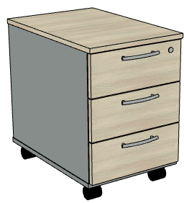
6 | Sekretariat | Komoda niska | 1 | 140 | 50 | 90 | ±2 cm | jasne, ciepłe drewno z frontami/akcentami w matowym jasnym szarym ( kolory KORPUS - Akacja R5028 DRZWI Szary U2101, PÓŁEK I PRZEGRÓD- Akacja R5028, PLECY - Akacja R5028) | Komoda niska,trzydrzwiowa, wewnątrz podział na 2 przestrzenie (więszka 2/3 i mniejsza 1/3) ; 2 półki regulowane; płyta laminowana min. 18 mm; obrzeże ABS/PVC min. 2 mm; plecy min. 8 mm wpuszczane lub płyta 18 mm; stopki poziomujące. |  | Na tej komodzie ma stać ekspres do kawy a w szafie ma być chowana porcelana, szkło, herbata, cukier etc.
7 | Sekretariat | Szafa aktowa wysoka | 1 | 140 | 40 | 200 | ±2 cm | jasne, ciepłe drewno z frontami/akcentami w matowym jasnym szarym ( kolory: KORPUS - Akacja R5028; DRZWI WASKIE- Szary U2101; DRZWI DWUSKRZYDLOWYCH - Szary U2101; PÓŁEK I PRZEGRÓD- Akacja R5028, PLECY - Akacja R5028) | Szafa wielodrzwiowa (trzydrzwiowa); 6 poziomów na segregatory; półki regulowane; drzwi zamykane na zamek patentowy, 2 klucze; płyta laminowana min. 18 mm; obrzeże ABS/PVC min. 2 mm; plecy min. 8 mm wpuszczane lub płyta 18 mm; stopki poziomujące; mocowanie do ściany. | Dopuszcza się wykonanie jako jeden korpus lub zestaw modułów o łącznej szerokości 138–142 cm. |  | 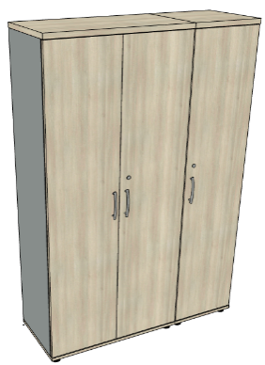
8 | Sekretariat | Szafa aktowa wysoka | 1 | 70 | 40 | 200 | ±2 cm | jasne, ciepłe drewno z frontami/akcentami w matowym jasnym szarym (kolory: KORPUS - Akacja R5028; DRZWI WASKIE- Szary U2101; DRZWI SZERSZE oraz kolory PÓŁEK I PRZEGRÓD- Akacja R5028, PLECY - Akacja R5028) | Szafa z 2 drzwiami (szerszymi i węższymi); węższa przestrzeń w środku o szerokości ok. 20-25 cm; 6 poziomów na segregatory; półki regulowane; drzwi zamykane na zamek patentowy, 2 klucze; płyta laminowana min. 18 mm; obrzeże ABS/PVC min. 2 mm; plecy min. 8 mm wpuszczane lub płyta 18 mm; stopki poziomujące; mocowanie do ściany.
9 | Sekretariat | Lada recepcyjna z nadstawką | 1 | 140 | 60 | 120 | ±3 cm; wysokość blatu roboczego 74–76 cm | jasne, ciepłe drewno; blenda/akcenty w matowym jasnym szarym lub graficie (kolory: KORPUS + FRONT- Akacja R5028 BLENDA - Szary U2101) | Lada z blatem roboczym na wys. 75 cm i nadstawką do 120 cm; płyta laminowana min. 18 mm; obrzeże ABS/PVC min. 2 mm; front pełny; przestrzeń na nogi | Wykonawca przedstawia rysunek z wymiarami i proponowanym układem funkcjonalnym przed złożeniem zamwienia. | Brak komentarza | Rysunek poglądowy - poniżej w układzie wraz z biurkiem ponieważ ma stanowić ciągłość.
10 | Sekretariat | Biurko z szafką podporową | 1 | 180 | 70 | 75 | ±2 cm (wysokość ±1 cm) | blat/akcent: jasne, ciepłe drewno; szafka i blenda: matowy jasny szary (BLAT - PFL AKACJA R5028, KOLOR SZAFKI I BLENDY - Szary U2101) | Blat z płyty laminowanej min. 25 mm lub pogrubiony do ok. 36 mm; szafka podporowa o szer. ok. 40 cm z 3 szufladami; obrzeże ABS/PVC min. 2 mm; stopki poziomujące. | Zamiast szuflad może być szafka z drzwiami (podzielona w środku na 2 cześci półką lub dwoma półkami) | Na obrazku poglądowym biurko widoczne w układzie z przykładową ladą recepcyjną | 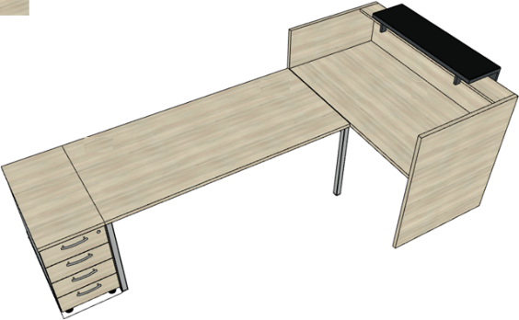
11 | Sala konferencyjna | Komoda niska | 1 | 90 | 40 | 90 | ±2 cm | jasne, ciepłe drewno z frontami/akcentami w matowym jasnym szarym (kolor: blat i drzwi oraz półki i przegrody - Akacja R5028; boczne sciany- Szary U2101, PLECY - Akacja R5028) | Komoda niska; dwudrzwiowa, 3 poziomy/przestrzenie; min. 2 półki regulowane; płyta laminowana min. 18 mm; obrzeże ABS/PVC min. 2 mm; plecy min. 8 mm wpuszczane lub płyta 18 mm; stopki poziomujące. | jeśli drzwi 45 cm są za szerokie z technicznego punktu widzenia to szerokość komody może być 80cm | Komoda do schowania szklanek, garnuszków, taletrzyków, napoje, herabata etc. do wykorzystania w czasie posiedzeń w tym pokoju | 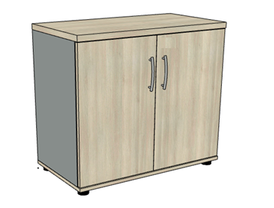
12 | Sala konferencyjna | Stolik pomocniczy | 1 | 60 | 40 | 90 | ±2 cm (wysokość ±2 cm) | całość: jasne, ciepłe drewno ( Akacja R5028) | Blat z płyty laminowanej min. 25 mm; stabilne nogi płytowe; obrzeże ABS/PVC min. 2 mm; stopki chroniące podłogę, zabezpieczenie przed przewróceniem. |  | Stolik ma służć do tego by na nim postawić laptop i móc wyswietlić coś na monitorze na ścianie obok. Można też postawić na nim kwiaty w wazonie dla ozdoby pokoju w czasie konferencji lub przyjmowania ważnych gości. | 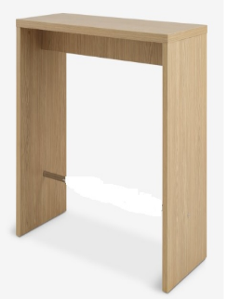
13 | Sala konferencyjna | Krzesło konferencyjne | 6 | 48 | 48 | 78 | ±5 cm; wysokość siedziska 44–49 cm | jak w pozycji 3 | jak w pozycji 3 | Ma tworzyć jeden spójny komplet z pozycją 3. | Brak komentarza
14 | Sala konferencyjna | Biurko z regulacją wysokości | 1 | 120 | 70 |  | blat ±2 cm; zakres regulacji min. 72–122 cm | blat: jasne, ciepłe drewno; stelaż: jasny szary/satynowe aluminium (BLAT - AKACJA R5028) | Blat z płyty laminowanej min. 18 mm, obrzeże ABS/PVC min. 2 mm; płynna regulacja min. 72–122 cm, stopki poziomujące. |  | Biurko będzie stało dostawione do stołu konferencyjnego, trzeba to uwzględnić by można w razie potrzeby dostosować jego wysokość dokładnie do wysokości stołu konferencyjnego. | 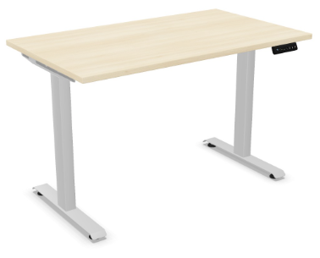
15 | Sala konferencyjna | Stół konferencyjny | 1 | 220 | 120 | 75 | ±2 cm (wysokość ±1 cm) | blat: jasne, ciepłe drewno; stelaż: matowy jasny szary/satynowe aluminium (BLAT - AKACJA R5028) | Blat z płyty laminowanej min. 25 mm; stabilny stelaż stalowy lub aluminiowy, malowany proszkowo; rama podblatowa; stopki poziomujące |  | Brak komentarza | 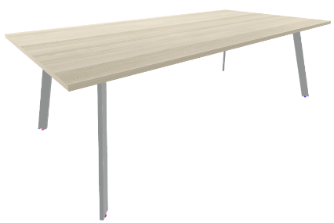
16 | Sala konferencyjna | Fotel biurowy ergonomiczny | 1 |  |  |  | wymiary zgodne z kartą techniczną | Kolor: pudrowy róż pasujący kolorystycznie do foteli w tym pomieszczeniu lub o zblizonej tonacji | Fotel obrotowy na podstawie pięcioramiennej; regulacja wysokości siedziska, mechanizm synchroniczny lub równoważny z blokadą, podparcie lędźwiowe, regulowane podłokietniki min. góra–dół, kółka do twardych podłóg; nośność min. 110 kg; zgodność z PN-EN 1335 lub normą równoważną. | Wykonawca podaje producenta, model, wymiary, zakres regulacji i okres gwarancji. | Brak komentarza | 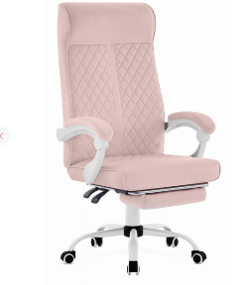
17 | Hol wejściowy | Mobilny panel/ścianka | 1 | 93 | 3.5 | 160 | szer./wys. ±5 cm; grubość wg systemu | tapicerka w stonowanym pastelowym odcieniu różowo-beżowym (pasującym odcieniem do sofi i fotelu); podstawa jasnoszara | Panel wolnostojący, obrotowy lub z regulowanym ustawieniem skrzydła; stabilna podstawa stalowa malowana proszkowo; materiał tapicerski trudnozapalny; | Dopuszcza się panel o formie i wymiarach zbliżonych, ważne żeby całość z sofą i fotelem była w miąrę zgrana stylowo. | Brak komentarza
18 | Hol wejściowy | Sofa trzyosobowa | 1 | 192 |  |  | szerokość 185–200 cm; pozostałe wg modelu | tkanina obiektowa w stonowanym jasnym, ciepłym kolorze; nogi chromowane lub jasnoszare (TAPICERKA - CSE19 STELAZ - RAL 9006) | Sofa trzyosobowa do przestrzeni publicznej; stabilna konstrukcja; tapicerka obiektowa min. 50 000 cykli Martindale, trudnozapalna; pianka o podwyższonej trwałości; nogi metalowe lub trwałe stopki; nośność min. 300 kg. | Wymagane zdjęcie, karta techniczna i podanie pełnych wymiarów. | Brak komentarza | 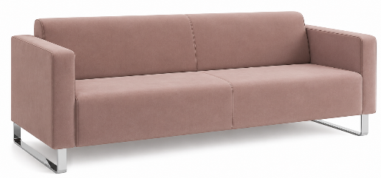
19 | Hol wejściowy | Fotel jednoosobowy | 1 |  |  |  | szerokość 70–90 cm; pozostałe wg modelu | tapicerka i podstawa identyczne lub spójne z sofą z pozycji nr 18 | Fotel jednoosobowy z tej samej lub wizualnie spójnej serii co sofa; tapicerka obiektowa min. 50 000 cykli Martindale, trudnozapalna; stabilna konstrukcja; nośność min. 120 kg. | Wymagane zdjęcie, karta techniczna i podanie pełnych wymiarów. | Brak komentarza | 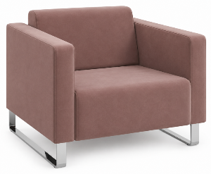
20 | Hol wejściowy | Komoda wysoka | 1 | 50 | 40 | 90 | ±2 cm | jasne, ciepłe drewno z frontami/akcentami w matowym jasnym szarym (kolor: blat i drzwi oraz półki i przegrody - Akacja R5028; boczne sciany- Szary U2101, PLECY - Akacja R5028) | Komoda 2 drzwiowa; 2 półki regulowane (3 przestrzenie); płyta laminowana min. 18 mm; obrzeże ABS/PVC min. 2 mm; plecy min. 8 mm wpuszczane lub płyta 18 mm; stopki poziomujące; zabezpieczenie przed przewróceniem. |  | Rolą tej komody jest przechowywanie papieru do ksero, ewentualnie mniejszych cześci zamiennych do ksero. Blat posłuży do odkładania wydrukowanych materiałów. W tym miejscu stoi ksero, trzeba go będzie przesunąć nieco w prawo ale, po usunięciu stąd stolika do podpisów powinna się zmieścić tutaj ta komoda (od strony okna, po lewej stronie ksera). Bardzo proszę roboczo to zwryfikować.
21 | Hol wejściowy | stolik | 1 | 60 | 40 | 90 | ±2 cm (wysokość ±2 cm) | jasne, ciepłe drewno, z akcentami szarości (blat i nogi akacja R5028; blenda - szary U2101) | Blat z płyty laminowanej min. 25 mm; stabilne nogi płytowe; obrzeże ABS/PVC min. 2 mm; stopki chroniące podłogę, zabezpieczenie przed przewróceniem. |  | Stolik, na którym będzie leżał zeszyt podpisów obecności w pracy

